Estadísticas
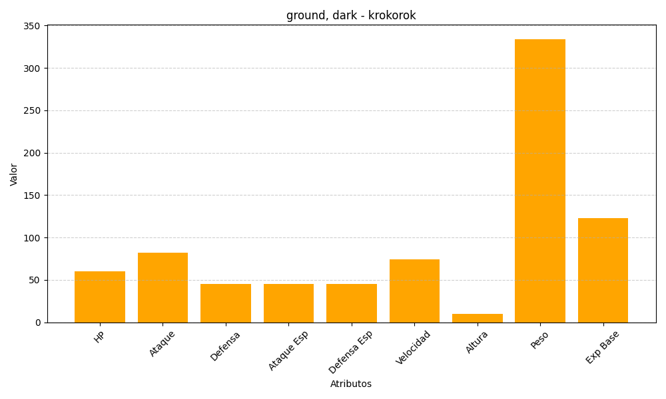
ID | Nombre | Tipo | HP | Ataque | Defensa | Ataque Especial | Defensa Especial | Velocidad | Altura | Peso | Experiencia Base
552 | krokorok | ground, dark | 60 | 82 | 45 | 45 | 45 | 74 | 10 | 334 | 123

